RNC-Grupo
VOLTAR PARA PÁGINA PRINCIPAL
 |  | Formulário Padrão RNC (Relatório de Não Conformidade) |  |  |  |  |  |  |  | Revisão |  | 03
 |  | MD - Modelo de Dados (Data Model) |  |  |  |  |  |  |  | NQ-CORP-QUA-MD021-BR

REGISTRO DE RNC-GRUPO

Prezado fornecedor, Abaixo compartilhamos o registro de todas as não conformidades identificadas em nosso processo de inspeção de recebimento de produtos fornecidos pela sua empresa, no mês vigente. O envio de uma RNC única, abrangendo relatos de não conformidades em um dado período, só é considerado para itens com baixa taxa de reprovação por lote; e mediante alinhamento prévio entre o fornecedor e a área da Qualidade NItro. Ao receber esta notificação, é obrigação do fornecedor: - contatar o time de suprimentos da Nitro,para alinhamento quanto ao processo de substituição das unidades de produto defeituosos, indicados neste documento - dar disposição às unidades de produto defeituosos, armazenados na Nitro, no prazo máximo de 07 dias úteis, contados à partir da data de recebimento da notificação da RNC

DADOS GERAIS
N° RNC: |  |  |  | Unidade Nitro: |  |  |  | Fornecedor:
Data de Divulgação do Relatório de Não Conformidade (RNC): |  |  |  |  |  |  |  | Data Limite para a Disposição dos Produtos Não Conforme

REGISTRO DAS NÃO CONFORMIDADES
ID | DATA DO REGISTRO |  | NÚMERO DA NF | PRODUTO |  |  | QUANTIDADE NÃO CONFORME (acrescentar unidade de medida) |  | DESCRITIVO DA NÃO CONFORMIDADE IDENTIFICADA (resumo) |  |  | RESPONSÁVEL PELO REGISTRO
1
2
3
4
5
6
7
8
9
10

Elaborador: |  | Moneda Moreno |  |  | Revisado por: | Barbara Corrigliano da Silva |  |  | Aprovador: |  | José Francisco Lissoni Figueiredo
Data Elaboração: |  | 2025-04-24 |  |  | Data Revisão: | 2025-04-25 |  |  | Data Aprovação: |  | 2025-05-14
Sigilo: | UI - Uso Interno ao Negócio

Registro de Dados e Imagens
VOLTAR PARA PÁGINA PRINCIPAL
 |  | Formulário Padrão RNC (Relatório de Não Conformidade) |  |  | Revisão |  | 03
 |  | MD - Modelo de Dados (Data Model) |  |  | NQ-CORP-QUA-MD021-BR

Registro de Imagens e Dados Adicionais - Nitro Utilize esta aba para registrar informações adicionais em relação ao descritivo da não conformidade identificada; como tabela de dados, gráficos, imagens, perfil histórico, etc)

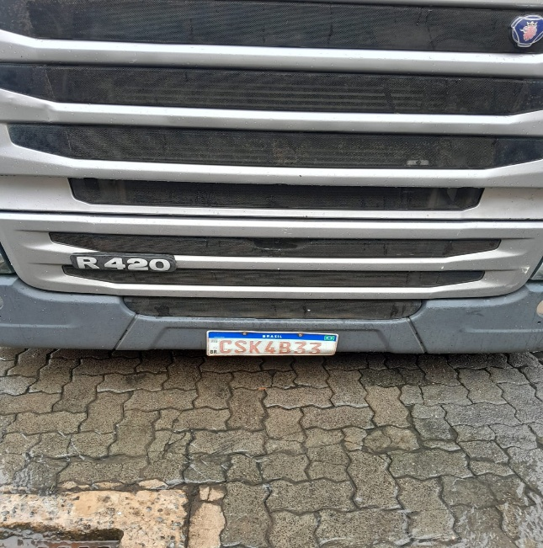
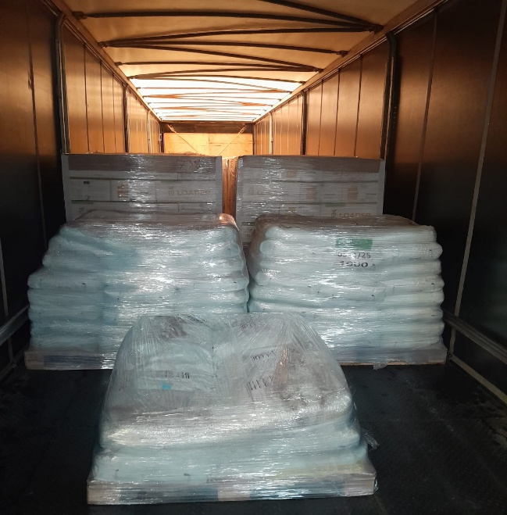
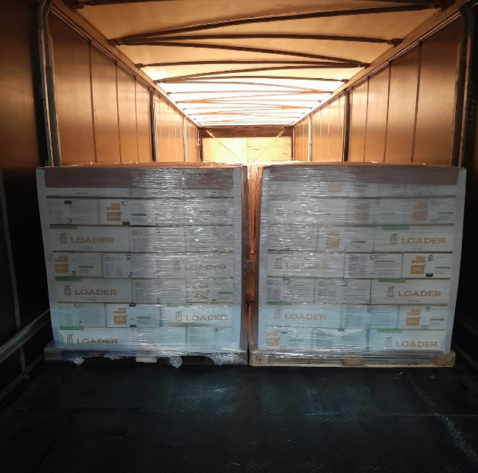
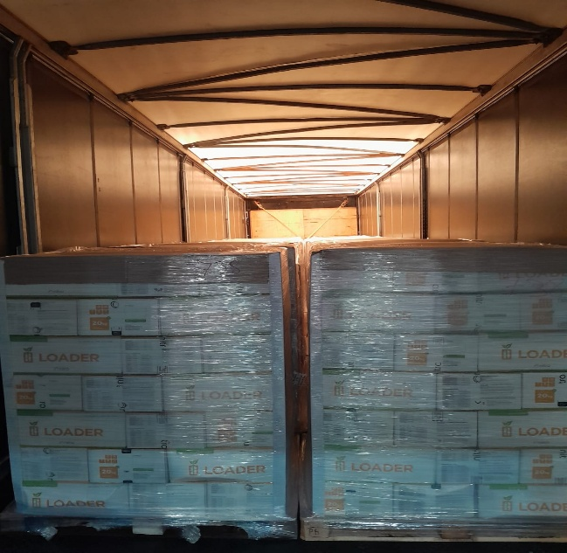

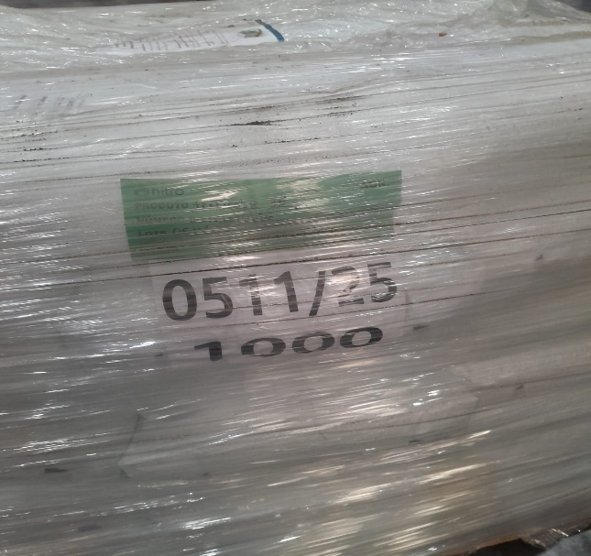
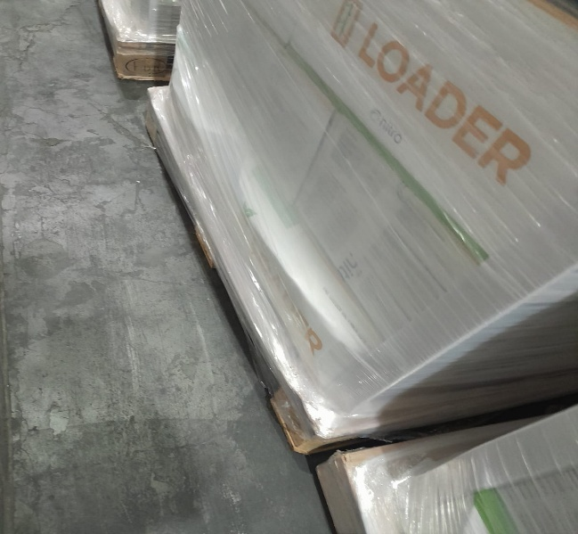
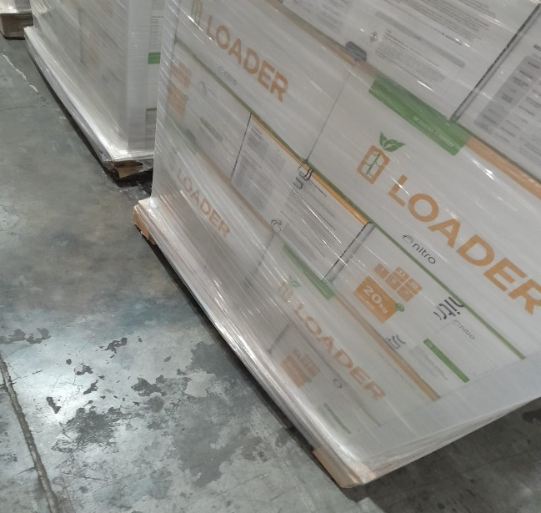
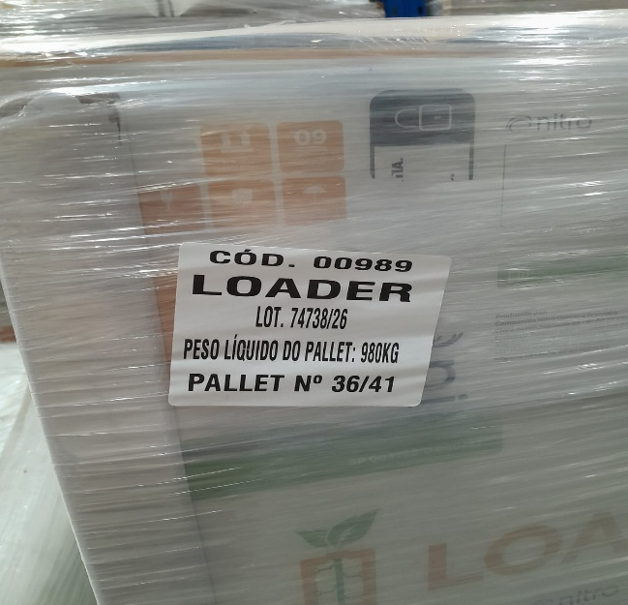

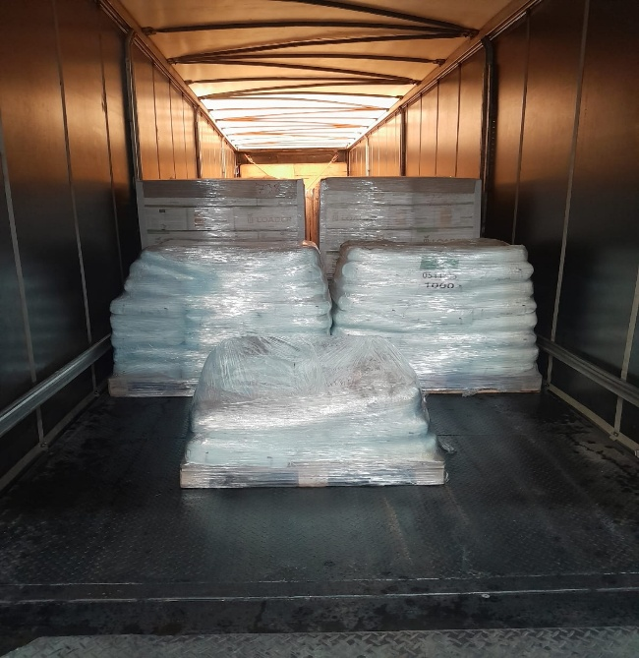
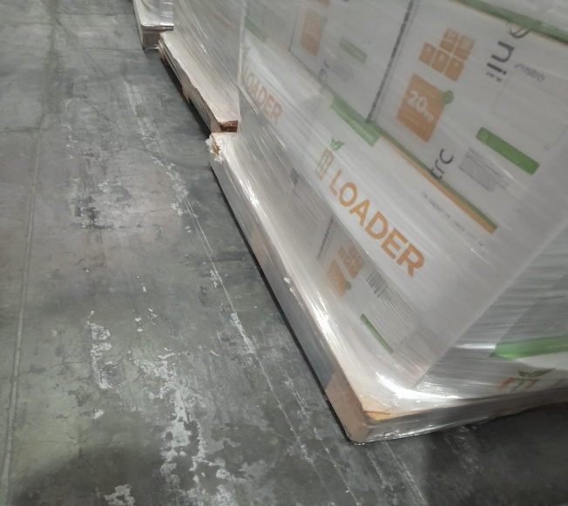
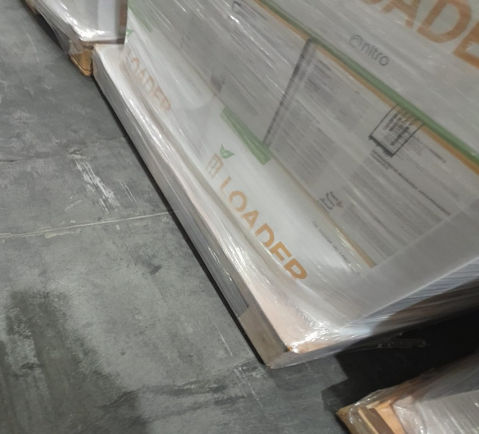

Elaborador: |  | Moneda Moreno | Revisado por: | Barbara Corrigliano da Silva | Aprovador: | José Francisco Lissoni Figueiredo
Data Elaboração: |  | 2025-04-24 | Data Revisão: | 2025-04-25 | Data Aprovação: | 2025-05-14
Sigilo: | UI - Uso Interno ao Negócio

EVIDÊNCIAS-FORNECEDOR
VOLTAR PARA PÁGINA PRINCIPAL
 |  | Formulário Padrão RNC (Relatório de Não Conformidade) |  |  | Revisão |  | 03
 |  | MD - Modelo de Dados (Data Model) |  |  | NQ-CORP-QUA-MD021-BR

Dados, Imagens e Evidências do Fornecedor

Prezado "FORNECEDOR"! Utilize esta aba para registrar as evidências referentes ao processo investigativo, e a construção do plano de ação definido para evitar a recorrência da não conformidade. Nossa recomendação, é que o processo de investigação siga as seguintes etapas: 1 -Reunião de investigação da não conformidade, com time multidisciplinar (brainstorming) 2-Investigação da causa raíz da não conformidade, por meio de ferramentas da qualidade (diagrama de ishikawa, 5 porquês, árvore de causa) 3-Definição de ações corretivas, preventivas (documento 5W2H) 4-Monitoramento da eficácia das ações definidas para a tratativa da(s) causa(s) da não confomidades

Elaborador: |  | Moneda Moreno | Revisado por: | Barbara Corrigliano da Silva | Aprovador: | José Francisco Lissoni Figueiredo
Data Elaboração: |  | 2025-04-24 | Data Revisão: | 2025-04-25 | Data Aprovação: | 2025-05-14
Sigilo: | UI - Uso Interno ao Negócio

